寸法検査（元データ）
３.寸法検査成績書

３．２ 排風口

１）主要寸法を承諾図と照合する。
・ディーゼル発電機内部配置図

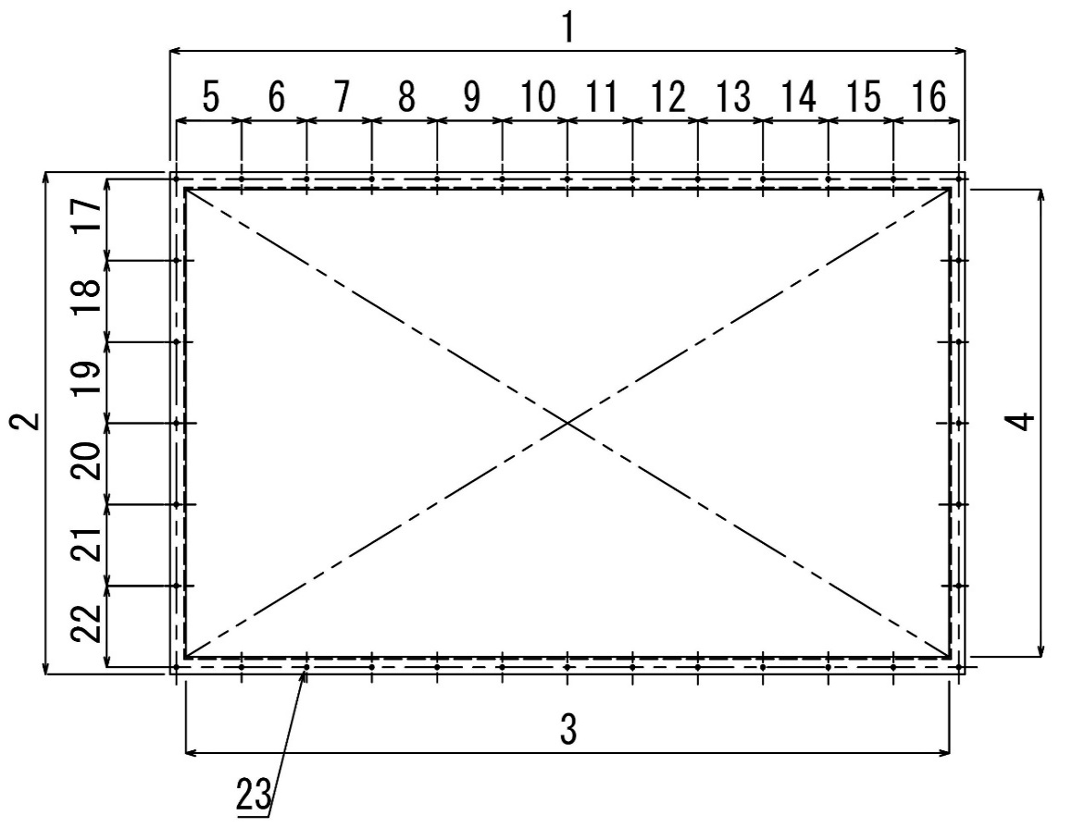
２）測定箇所

 |  |  |  |  |  |  |  |  |  | 単位（mm）
 | 1 | 2 | 3 | 4 | 5 | 6 | 7 | 8 | 9 | 10
図面寸法 | 2500 | 1450 | 2400 | 1350 | 205 | 205 | 205 | 205 | 205 | 205
許容差 | ±8 | ±6 | ±8 | ±6 | ±3 | ±3 | ±3 | ±3 | ±3 | ±3
自主検査 | 2500 | 1453 | 2402 | 1351 | 205 | 205 | 205 | 205 | 205 | 205
社内検査 | 2501 | 1452 | 2403 | 1350 | 205 | 204 | 205 | 205 | 204 | 205
客先検査 | ― | ― | ― | ― | ― | ― | ― | ― | ― | ―

 | 11 | 12 | 13 | 14 | 15 | 16 | 17 | 18 | 19 | 20
図面寸法 | 205 | 205 | 205 | 205 | 205 | 205 | 235 | 235 | 235 | 235
許容差 | ±3 | ±3 | ±3 | ±3 | ±3 | ±3 | ±3 | ±3 | ±3 | ±3
自主検査 | 205 | 205 | 205 | 205 | 205 | 205 | 237 | 235 | 235 | 235
社内検査 | 205 | 205 | 205 | 205 | 205 | 205 | 236 | 235 | 235 | 235
客先検査 | ― | ― | ― | ― | ― | ― | ― | ― | ― | ―

 | 21 | 22 | 23
図面寸法 | 235 | 235 | 36-Φ13
許容差 | ±3 | ±3 | ±1
自主検査 | 253 | 236 | 36-Φ13
社内検査 | 253 | 235 | 36-Φ13
客先検査 | ― | ― | ―
準拠規格：JIS B 0405極粗級
※5～22はボルト穴とボルト径の差とする。

 |  | 検査日 |  |  | 検査者 |  |  | 判定
自主検査 |  | ２０２５年 １１月 ５日 |  |  | 末松 卓弥 |  |  | 合格
社内検査 |  | ２０２５年 １２月 ２日 |  |  | 石田 耕一郎 |  |  | 合格
客先検査 |  | ― 年 ― 月 ― 日 |  |  |  | ― |  | ―

